Sayfa1
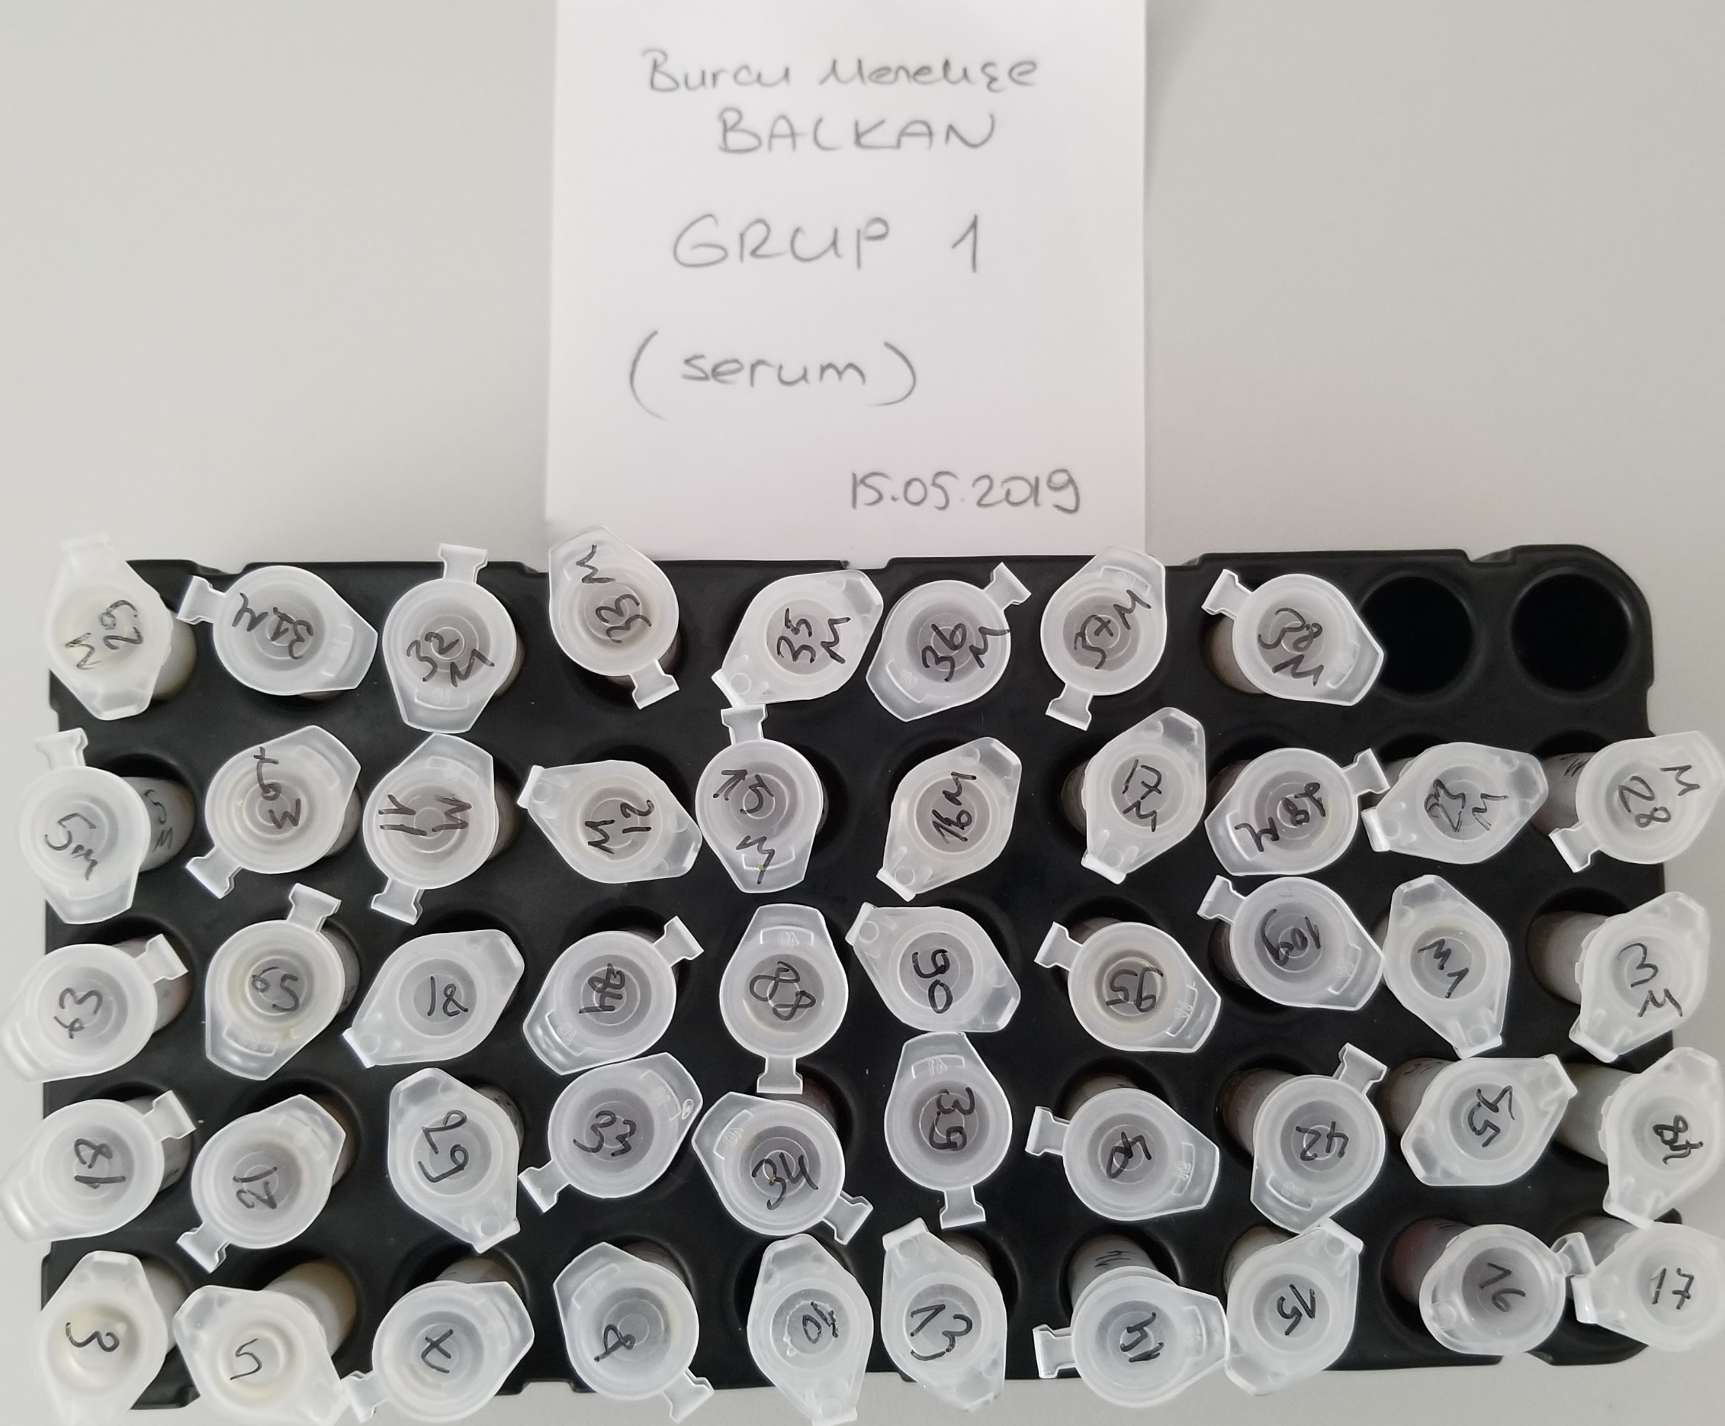
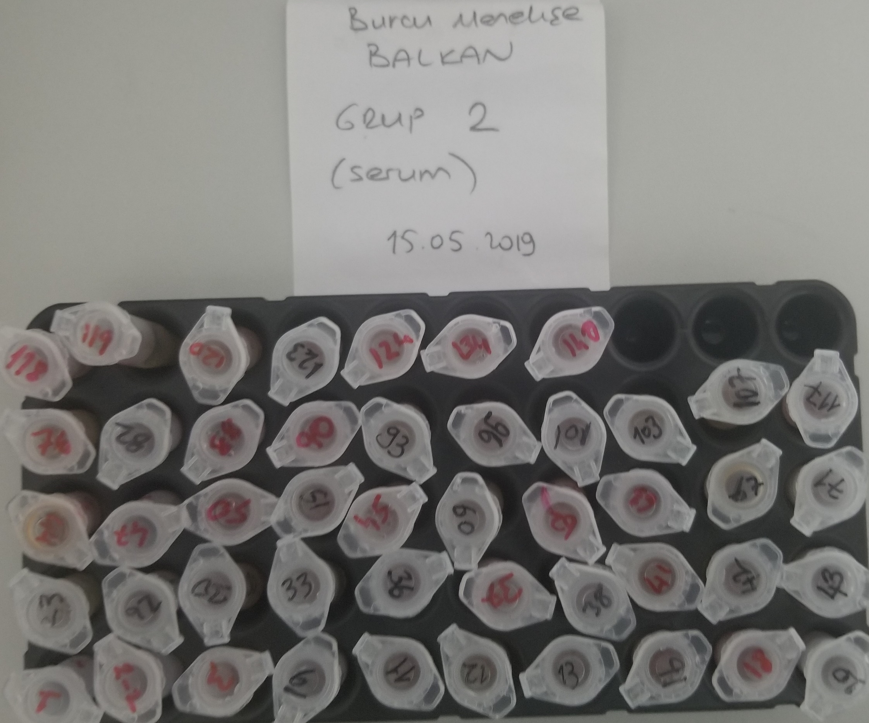
Numune | Total Thiol(µmol/L) | Native Thiol(µmol/L) | Disülfit | TAS(mmol/L) | TOS(µmol/L) | OSI | PON-1(U/L) | HDL(mg/dl) | LDL(mg/dl) | TG(mg/dl) | Koles.(mg/dl)
(Grup-1) 3 | 434 | 135 | 149.5 | 1.14 | 2.45 | 0.21 | 455 | 126 | 91 | 14 | 231
5 | 410 | 116 | 147 | 0.96 | 1.06 | 0.11 | 339 | 111 | 53 | 46 | 135
7 | 466 | 136 | 165 | 0.97 | eksi sonuç | #VALUE! | 139 | 101 | 47 | 48 | 119
8 | 525 | 165 | 180 | 0.95 | 4.57 | 0.48 | 383 | 115 | 49 | 43 | 130
10 | 401 | 94 | 153.5 | 1.03 | eksi sonuç | #VALUE! | 419 | 115 | 59 | 33 | 149
13 | 531 | 146 | 192.5 | 1.01 | 1.08 | 0.11 | 585 | 122 | 44 | 17 | 130
14 | 601 | 192 | 204.5 | 1.11 | 0.5 | 0.05 | 519 | 142 | 71 | 13 | 178
15 | 593 | 160 | 216.5 | 1.04 | 3.12 | 0.30 | 593 | 118 | 66 | 15 | 166
16 | 635 | 159 | 238 | 0.9 | 7.78 | 0.86 | 333 | 110 | 52 | 42 | 129
17 | 577 | 158 | 209.5 | 1.04 | 4.17 | 0.40 | 528 | 122 | 45 | 42 | 118
18 | 400 | 100 | 150 | 0.86 | 2.04 | 0.24 | 360 | 91 | 20 | 11 | 72
21 | 511 | 167 | 172 | 1.05 | 2.44 | 0.23 | 369 | 102 | 41 | 32 | 105
29 | 530 | 158 | 186 | 1.1 | 1.85 | 0.17 | 679 | 112 | 61 | 10 | 149
33 | 694 | 232 | 231 | 0.88 | 8.38 | 0.95 | 387 | 91 | 20 | 17 | 67
34 | 600 | 188 | 206 | 1.03 | 10.18 | 0.99 | 379 | 108 | 37 | 24 | 96
39 | 483 | 228 | 127.5 | 0.95 | 4.37 | 0.46 | 345 | 100 | 17 | 23 | 90
40 | 485 | 188 | 148.5 | 1.01 | eksi sonuç | #VALUE! | 553 | 143 | 69 | 15 | 157
42 | 934 | 219 | 357.5 | 0.96 | 3.43 | 0.36 | 371 | 82 | 26 | 31 | 74
45 | 625 | 235 | 195 | 1.16 | 3.27 | 0.28 | 481 | 114 | 64 | 34 | 146
48 | 551 | 197 | 177 | 1.04 | eksi sonuç | #VALUE! | 188 | 98 | 57 | 48 | 123
63 | 473 | 194 | 139.5 | 1.04 | 3.6 | 0.35 | 392 | 96 | 43 | 27 | 95
65 | 468 | 134 | 167 | 0.96 | 2.15 | 0.22 | 143 | 101 | 40 | 41 | 94
81 | 537 | 149 | 194 | 1.09 | 4.29 | 0.39 | 384 | 113 | 43 | 48 | 116
84 | 600 | 207 | 196.5 | 1.04 | 6.79 | 0.65 | 633 | 130 | 54 | 38 | 141
88 | 455 | 141 | 157 | 1.06 | eksi sonuç | #VALUE! | 383 | 102 | 48 | 39 | 121
90 | 575 | 181 | 197 | 1.12 | 4.77 | 0.43 | 562 | 134 | 53 | 56 | 136
95 | 538 | 130 | 204 | 1.04 | 3.76 | 0.36 | 457 | 104 | 39 | 41 | 113
109 | 957 | 291 | 333 | 1.15 | 23.93 | 2.08 | 482 | 104 | 39 | 28 | 107
m1 | 640 | 239 | 200.5 | 1.11 | 3.11 | 0.28 | 556 | 120 | 41 | 12 | 123
m3 | 524 | 226 | 149 | 1.09 | 3.43 | 0.31 | 544 | 135 | 78 | 16 | 199
m5 | 711 | 139 | 286 | 1.04 | 3.22 | 0.31 | 445 | 147 | 61 | 24 | 148
m9 | 663 | 208 | 227.5 | 1.11 | 3.09 | 0.28 | 520 | 135 | 87 | 16 | 213
m11 | 507 | 133 | 187 | 1.04 | 0.92 | 0.09 | 512 | 137 | 42 | 11 | 129
m12 | 603 | 224 | 189.5 | 1.1 | 0.71 | 0.06 | 543 | 124 | 84 | 11 | 84
m15 | 684 | 253 | 215.5 | 1.03 | 6.69 | 0.65 | 607 | 121 | 47 | 16 | 132
m16 | 573 | 176 | 198.5 | 1.12 | 3.91 | 0.35 | 331 | 107 | 38 | 40 | 108
m17 | 607 | 143 | 232 | 1.04 | 1.38 | 0.13 | 502 | 126 | 47 | 13 | 130
m18 | 621 | 188 | 216.5 | 1.06 | 4.99 | 0.47 | 414 | 99 | 36 | 40 | 101
m23 | 596 | 180 | 208 | 1.16 | 2.96 | 0.26 | 502 | 124 | 33 | 11 | 105
m28 | 715 | 224 | 245.5 | 1.14 | 3.1 | 0.27 | 155 | 119 | 87 | 20 | 204
m29 | 602 | 132 | 235 | 1.09 | eksi sonuç | #VALUE! | 323 | 121 | 47 | 32 | 123
m31 | 549 | 150 | 199.5 | 1.06 | eksi sonuç | #VALUE! | 365 | 116 | 35 | 36 | 102
m32 | 378 | 121 | 128.5 | 0.97 | eksi sonuç | #VALUE! | 496 | 106 | 41 | 33 | 115
m33 | 562 | 185 | 188.5 | 0.96 | 9.69 | 1.01 | 318 | 90 | 35 | 24 | 95
m35 | 479 | 187 | 146 | 0.95 | 4.37 | 0.46 | 149 | 81 | 31 | 28 | 88
m36 | 502 | 171 | 165.5 | 1.02 | 6.99 | 0.69 | 319 | 100 | 23 | 20 | 90
m37 | 471 | 132 | 169.5 | 0.99 | 3.67 | 0.37 | 306 | 93 | 38 | 36 | 103
m38 | 390 | 131 | 129.5 | 0.92 | eksi sonuç | #VALUE! | 384 | 112 | 38 | 28 | 108
(Grup-2) 1 | 1226 | 312 | 457 | 1.19 | 31.82 | 2.67 | 385 | 148 | 80 | 29 | 116
2 | 687 | 213 | 237 | 0.89 | 8.63 | 0.97 | 743 | 161 | 74 | 10 | 200
3 | 476 | 125 | 175.5 | 0.64 | 9.75 | 1.52 | 357 | 110 | 25 | 27 | 101
6 | 679 | 228 | 225.5 | 0.86 | 6.53 | 0.76 | 775 | 154 | 83 | 12 | 222
11 | 579 | 160 | 209.5 | 0.84 | 6.01 | 0.72 | 155 | 148 | 88 | 11 | 217
12 | 525 | 85 | 220 | 0.82 | 1.77 | 0.22 | 472 | 139 | 54 | 10 | 148
13 | 554 | 143 | 205.5 | 0.83 | 2.78 | 0.33 | 608 | 134 | 51 | 8 | 133
16 | 587 | 135 | 226 | 0.74 | 4.77 | 0.64 | 556 | 134 | 60 | 13 | 161
18 | 729 | 227 | 251 | 0.76 | 14.44 | 1.90 | 452 | 135 | 46 | 25 | 126
20 | 433 | 52 | 190.5 | 0.48 | 1.7 | 0.35 | 225 | 123 | 31 | 9 | 95
23 | 513 | 83 | 215 | 0.76 | 0.66 | 0.09 | 347 | 170 | 52 | 10 | 143
26 | 613 | 163 | 225 | 0.66 | 9.16 | 1.39 | 293 | 154 | 46 | 33 | 122
30 | 713 | 195 | 259 | 0.86 | 6.67 | 0.78 | 833 | 164 | 63 | 10 | 163
33 | 690 | 147 | 271.5 | 0.83 | 4.02 | 0.48 | 521 | 149 | 58 | 9 | 151
36 | 646 | 162 | 242 | 0.75 | 6.36 | 0.85 | 579 | 151 | 68 | 11 | 171
37 | 745 | 152 | 296.5 | 0.82 | 1.18 | 0.14 | 597 | 149 | 82 | 13 | 194
38 | 682 | 151 | 265.5 | 0.71 | 10.65 | 1.50 | 344 | 132 | 38 | 11 | 115
41 | 644 | 159 | 242.5 | 0.56 | 3.03 | 0.54 | 381 | 129 | 44 | 25 | 115
42 | 745 | 174 | 285.5 | 0.78 | 2.96 | 0.38 | 524 | 156 | 94 | 13 | 225
43 | 659 | 161 | 249 | 0.78 | 5.54 | 0.71 | 597 | 131 | 31 | 10 | 98
44 | 720 | 176 | 272 | 0.82 | 10 | 1.22 | 446 | 167 | 69 | 10 | 176
47 | 800 | 195 | 302.5 | 0.97 | 14.46 | 1.49 | 423 | 154 | 87 | 12 | 222
50 | 653 | 100 | 276.5 | 0.73 | 3.14 | 0.43 | 159 | 119 | 37 | 10 | 105
51 | 740 | 143 | 298.5 | 0.88 | 6.96 | 0.79 | 647 | 149 | 112 | 10 | 258
54 | 714 | 154 | 280 | 0.9 | 3 | 0.33 | 476 | 151 | 88 | 8 | 209
60 | 753 | 108 | 322.5 | 0.87 | 2.92 | 0.34 | 595 | 131 | 55 | 7 | 141
62 | 872 | 173 | 349.5 | 0.87 | 4.49 | 0.52 | 668 | 154 | 82 | 13 | 198
63 | 797 | 162 | 317.5 | 0.94 | 11.55 | 1.23 | 589 | 153 | 102 | 15 | 253
67 | 699 | 156 | 271.5 | 0.78 | 7.29 | 0.93 | 752 | 145 | 60 | 9 | 147
71 | 648 | 151 | 248.5 | 0.98 | 2.44 | 0.25 | 556 | 135 | 76 | 9 | 187
76 | 747 | 166 | 290.5 | 0.79 | 2.13 | 0.27 | 831 | 167 | 101 | 10 | 248
82 | 718 | 154 | 282 | 0.76 | 11.78 | 1.55 | 508 | 137 | 38 | 28 | 116
88 | 722 | 152 | 285 | 0.87 | 11.24 | 1.29 | 486 | 143 | 39 | 13 | 121
90 | 675 | 147 | 264 | 0.74 | 6.26 | 0.85 | 133 | 133 | 35 | 14 | 108
93 | 654 | 148 | 253 | 0.71 | 3.36 | 0.47 | 602 | 163 | 67 | 9 | 176
96 | 667 | 109 | 279 | 0.8 | 5.11 | 0.64 | 719 | 162 | 69 | 11 | 179
101 | 592 | 151 | 220.5 | 0.61 | 6.72 | 1.10 | 343 | 113 | 32 | 25 | 90
103 | 578 | 157 | 210.5 | 0.61 | 4.01 | 0.66 | 167 | 128 | 40 | 26 | 108
107 | 695 | 177 | 259 | 0.89 | 2.89 | 0.32 | 606 | 148 | 75 | 12 | 185
117 | 778 | 245 | 266.5 | 0.92 | 11.38 | 1.24 | 632 | 148 | 71 | 12 | 178
118 | 365 | 146 | 109.5 | 0.89 | 4.25 | 0.48 | 231 | 142 | 90 | 13 | 215
119 | 378 | 147 | 115.5 | 0.74 | 3.49 | 0.47 | 528 | 168 | 91 | 10 | 213
120 | 480 | 159 | 160.5 | 0.87 | 6.28 | 0.72 | 477 | 140 | 64 | 10 | 164
123 | 568 | 182 | 193 | 0.89 | 8.06 | 0.91 | 426 | 139 | 49 | 25 | 134
124 | 472 | 163 | 154.5 | 0.9 | 5.58 | 0.62 | 828 | 121 | 49 | 9 | 130
134 | 479 | 74 | 202.5 | 0.91 | 7.99 | 0.88 | 409 | 121 | 67 | 14 | 164
140 | 689 | 252 | 218.5 | 0.97 | 16.39 | 1.69 | 569 | 185 | 54 | 10 | 149

Bu çalışmada kullanılan testler "RELASSAY" markadır.
Bu çalışmada kullanılan cihaz: Mindray BS300

